Mini Bol D'Or
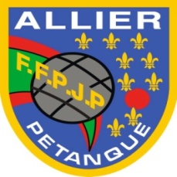
Fédération Française de Pétanque et Jeu Provençal
AUVERGNE RHONE ALPES
COMITE DE L'ALLIER
SAISON 2026

BORDEREAU D'ENGAGEMENT
MINI BOL d'OR

FEMININ TRIPLETTE

 | Nom |  | Prénom |  | N° Licence | Club
Joueuse A
Joueuse B
Joueuse C

RENSEIGNEMENTS sur la capitaine de la TRIPLETTE
Nom: |  |  | Prénom:
Adresse:
Code Postal: |  | Ville:
Téléphone:
Courriel*:

A retourner par courrier postal avant le 17 JANVIER 2026
 | Avec le règlement de 18 € à l'ordre de CDA Pétanque
Joëlle GUILLAUMIN 18 Bis Route d'Hauterive 03200 ABREST
Renseignements au 06 87 44 20 41 ou joe-guillaumin@allier-petanque-jp.fr

LES DATES

Journée qualificative ALLIER Dimanche 25 JANVIER 2026 à 9H à Boulodrome Vichy Sport

Journée finale TERRITOIRE AUVERGNE Dimanche 15 Mars 9H à Moulins (03)

 |  |  |  | (Boulodrome des Chartreux)

